상품제안서
마이브렐라 에이든 10K 3단 자동 거꾸로 우산 | 상품코드: F22959

 |  |  |  |  |  |  | 02-412-0044 | www.easy1.co.kr
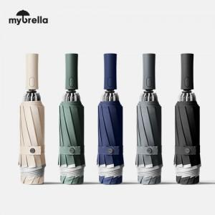

【상세/제작정보】 | 빗물에 젖지 않는 역방향 설계

【인쇄/포장옵션】 | 실크, 풀칼라, 원단인쇄 1도 / 포장지포장

【공급단가】 | 수량 | 50~ | 100~ | 300~ | 500~ | 1,000~
*VAT별도 | 단가 | 12,000원 | 11,800원 | 11,500원 | 11,290원 | 11,000원

【상품 URL】 | http://www.easy1.co.kr/src/goods_detail.php?gdno=22959

